Sheet1
ID: | 001
Summary: | Поиск билетов при неверном вводе данных
Environment: | Windows 10, Google Chrome
Severity: | Minor
Priority: | Medium
Screenshot | 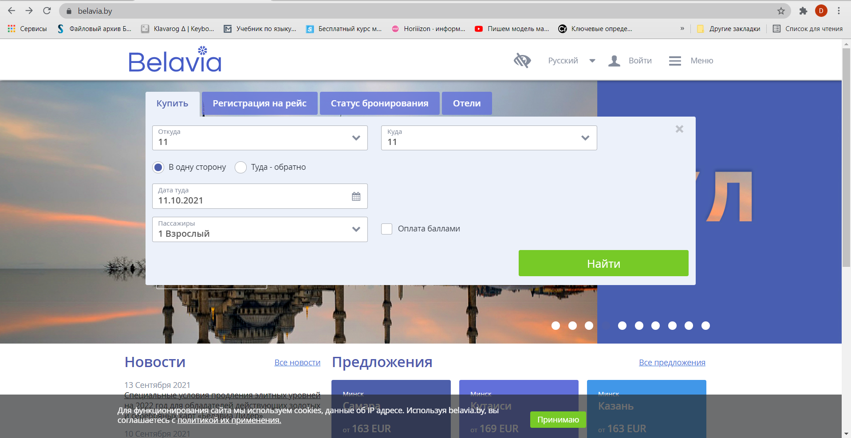
Assignee: | Чистякова Юлия Александровна
Steps to reproduce: | 1. Перейти на главную страницу https://belavia.by/
 | 2. Нажать на поле "Откуда"
 | 3. В поля "Откуда" и "Куда" ввести "11"
 | 4.Выбрать даты полета
 | 5. Нажать "Найти"
 | 6.
 | 7.
Actual Result: | Перевод на страницу результатов поиска

Expectected Result: | Сообщение о некорректно введенных данных

Notes:

ID: | 002
Summary: | Ввод не всех данных
Environment: | Windows 10, Google Chrome
Severity:
Priority:
Screenshot | 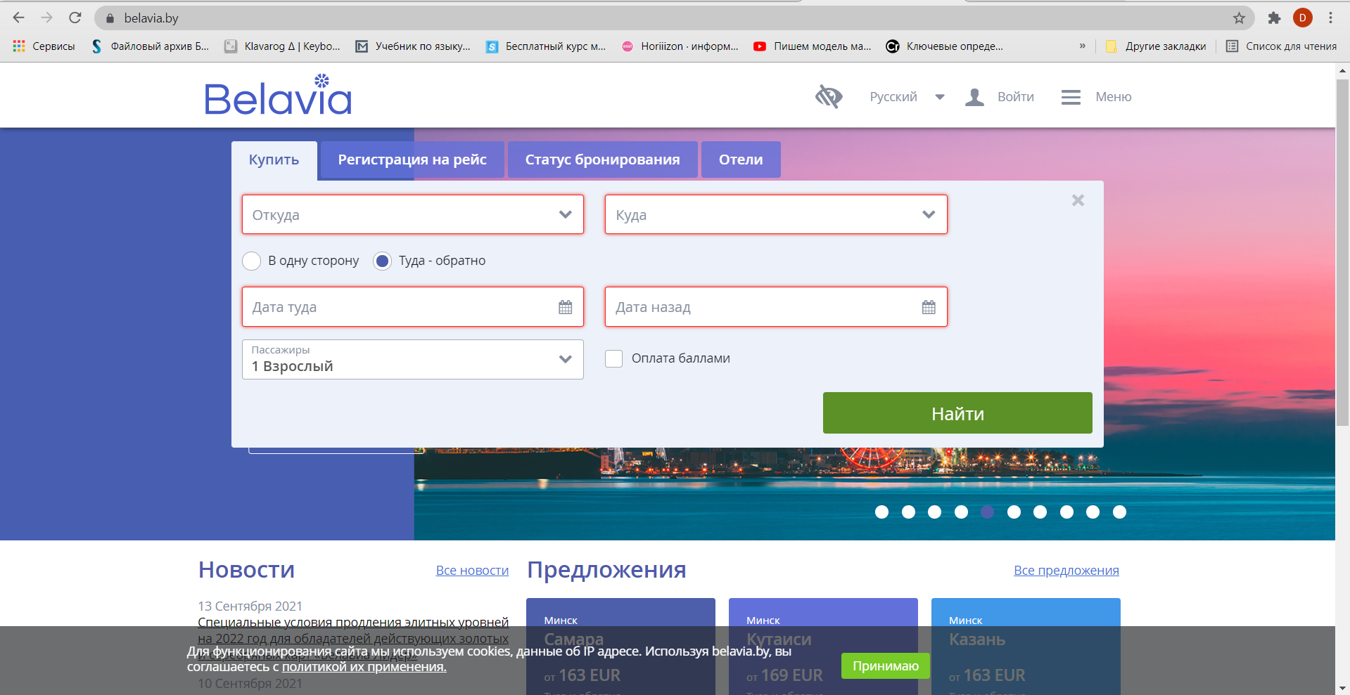
Assignee: | Чистякова Юлия Александровна
Steps to reproduce: | 1. Перейти на главную страницу https://belavia.by/
 | 2. Нажать на поле "Откуда"
 | 3. Нажать кнопку "Найти"
 | 4.
 | 5.
 | 6.
 | 7.
Actual Result: | Сообщение об ошибке

Expectected Result: | Подчеркивание незаполненных полей красным

Notes:

ID: | 003
Summary: | Ввод недостающих данных
Environment: | Windows 10, Google Chrome
Severity:
Priority:
Screenshot | 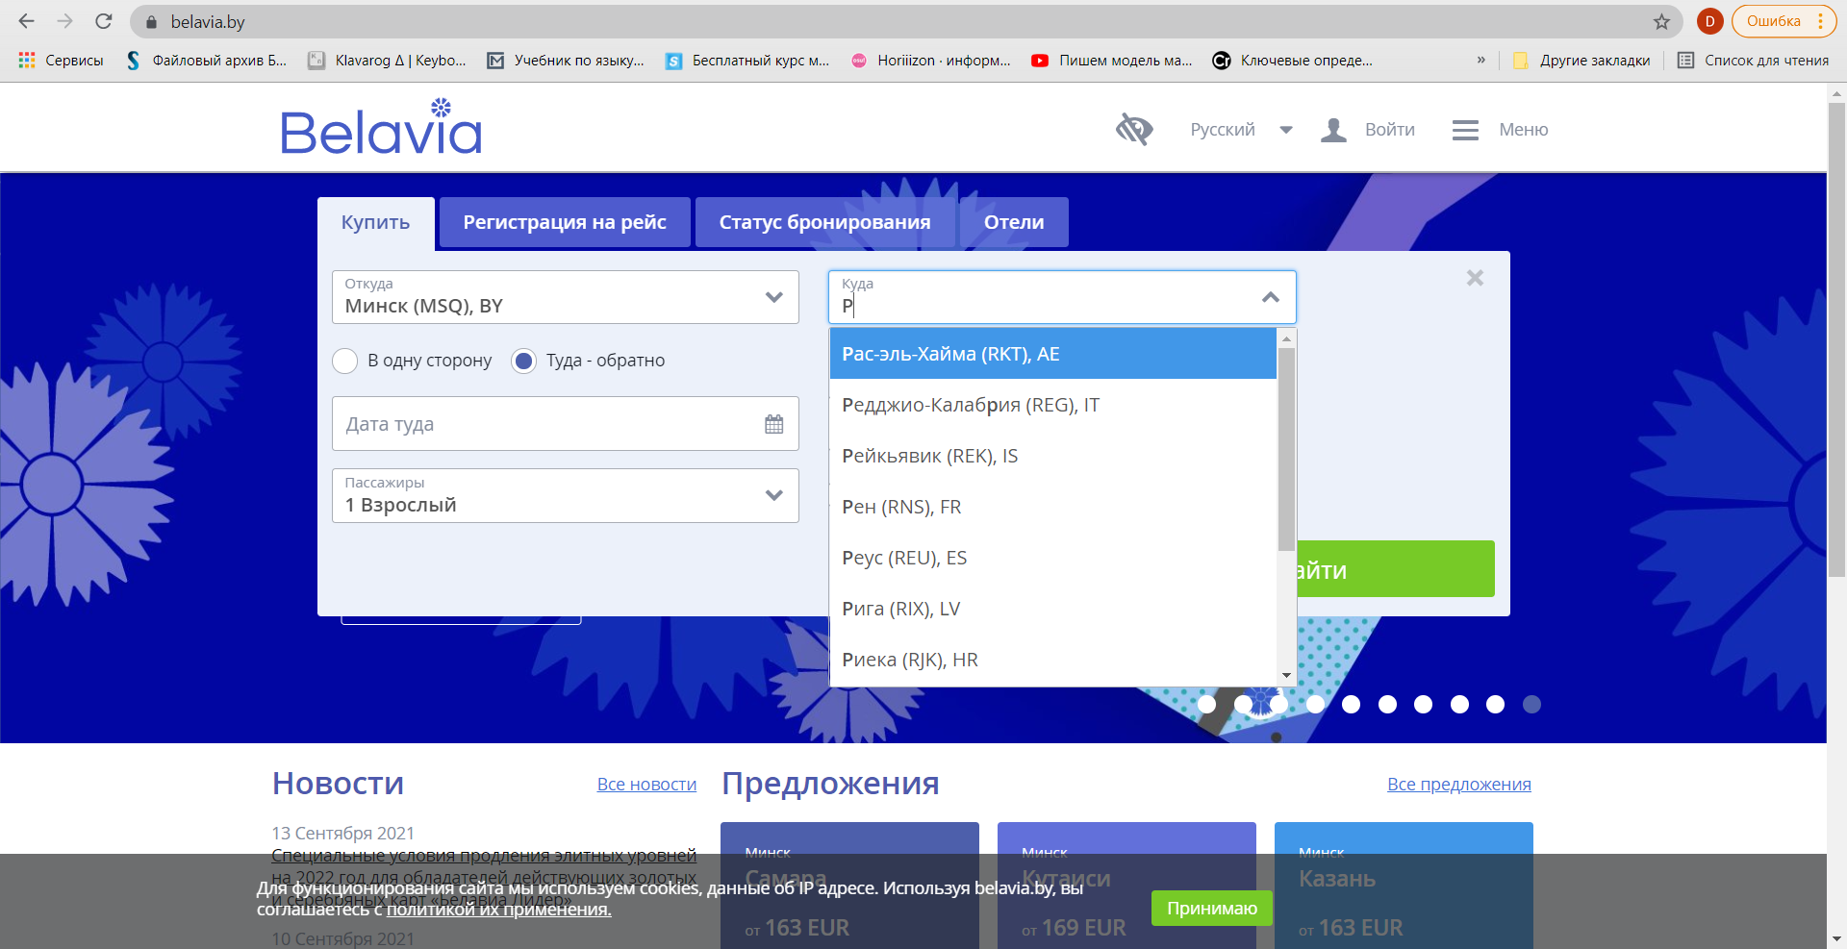 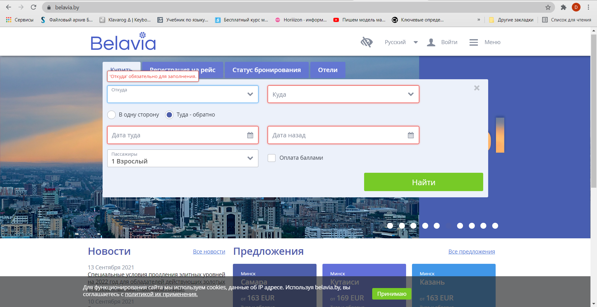 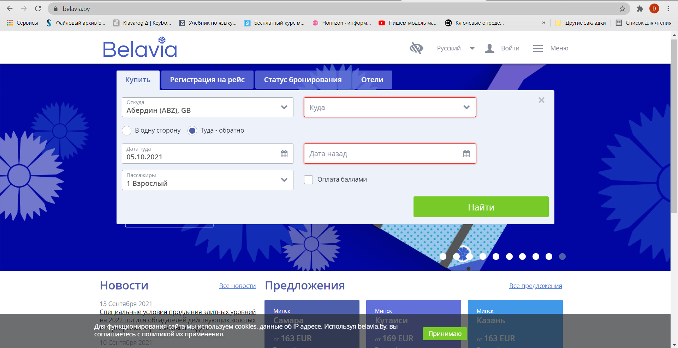
Assignee: | Чистякова Юлия Александровна
Steps to reproduce: | 1. Перейти на главную страницу https://belavia.by/
 | 2. Нажать на поле "Откуда"
 | 3. Нажать кнопку "Найти"
 | 4. В поле "Откуда" ввести произвольные данные
 | 5.
 | 6.
 | 7.
Actual Result: | Отсутствие сообщения о пустом поле

Expectected Result: | Отсутствие сообщения о пустом поле

Notes:

